Alytaus
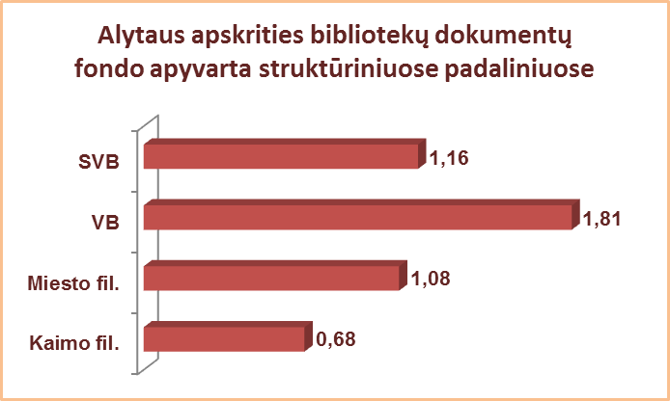
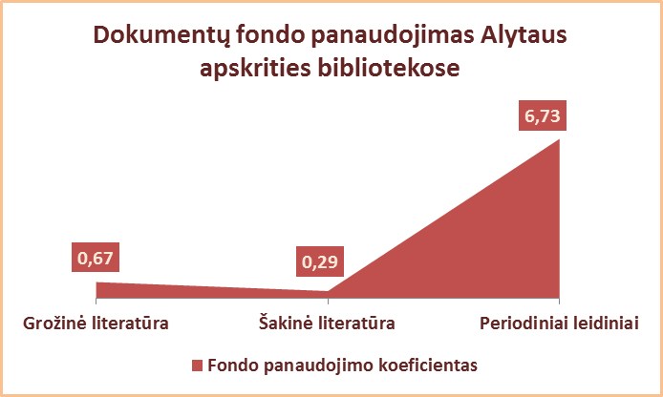
2.11. ALYTAUS APSKRITIES SAVIVALDYBIŲ VIEŠŲJŲ BIBLIOTEKŲ DOKUMENTŲ FONDŲ NAUDOJIMAS 2013 M.

Eil. Nr. | Savivaldybių | Fondo apyvarta |  |  |  | Fondo panaudojimo koeficientas SVB
 | viešosios | SVB tinklo | VB | Miesto | Kaimo | Grožinė literatūra* |  |  | Šakinė literatūra* |  |  | Periodiniai leidiniai*
 | bibliotekos | b-kose |  | fil. | fil. | % fonde | Išduoties% | Koefic. | % fonde | Išduoties% | Koefic. | % fonde | Išduoties% | Koefic.
1 | Alytaus m. | 1.88 | 2.43 | 1.23 | x | 63.2 | 40.1 | 0.63 | 36.1 | 11.3 | 0.31 | 0.7 | 48.5 | 69.29
2 | Alytaus r. | 1.32 | 2.92 | 1.06 | 0.60 | 61.5 | 36.0 | 0.59 | 30.4 | 7.8 | 0.26 | 8.1 | 56.2 | 6.94
3 | Druskininkai | 0.83 | 0.66 | 0.76 | 1.62 | 50.2 | 41.3 | 0.82 | 34.6 | 8.5 | 0.25 | 15.2 | 50.2 | 3.30
4 | Lazdijai | 0.59 | 0.81 | 0.97 | 0.46 | 70.3 | 64.0 | 0.91 | 23.2 | 9.0 | 0.39 | 6.5 | 27.0 | 4.15
5 | Varėna | 1.34 | 2.12 | x | 0.90 | 59.4 | 39.4 | 0.66 | 35.3 | 8.9 | 0.25 | 5.3 | 51.8 | 9.77
 | Iš viso: | 1.16 | 1.81 | 1.08 | 0.68 | 61.7 | 41.2 | 0.67 | 30.9 | 9.0 | 0.29 | 7.4 | 49.8 | 6.73
*Grožinės, šakinės literatūros ir periodinių leidinių procentas fonde bei išduoties procentas skaičiuojamas nuo viso dokumentų fondo.

Vilniaus
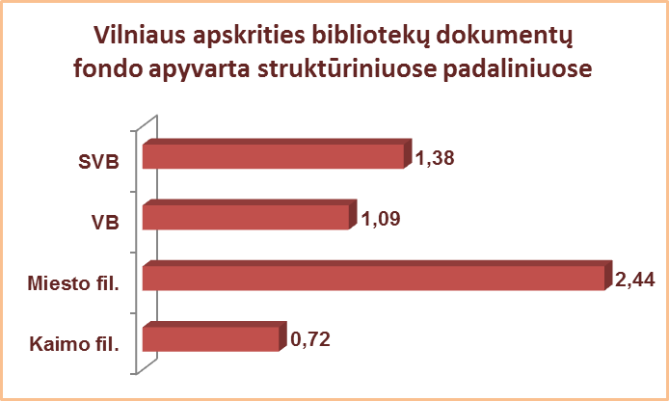
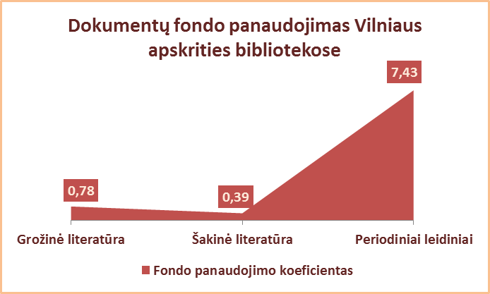
2.11. VILNIAUS APSKRITIES SAVIVALDYBIŲ VIEŠŲJŲ BIBLIOTEKŲ DOKUMENTŲ FONDŲ NAUDOJIMAS 2013 M.

Eil. Nr. | Savivaldybių | Fondo apyvarta |  |  |  | Fondo panaudojimo koeficientas SVB
 | viešosios | SVB tinklo | VB | Miesto | Kaimo | Grožinė literatūra* |  |  | Šakinė literatūra* |  |  | Periodiniai leidiniai*
 | bibliotekos | b-kose |  | fil. | fil. | % fonde | Išduoties% | Koefic. | % fonde | Išduoties% | Koefic. | % fonde | Išduoties% | Koefic.
1 | Elektrėnai | 1.13 | 1.30 | 1.37 | 0.93 | 57.4 | 45.1 | 0.79 | 31.2 | 10.5 | 0.34 | 11.4 | 44.4 | 3.89
2 | Šalčininkai | 0.88 | 1.15 | 1.12 | 0.72 | 72.4 | 59.8 | 0.83 | 24.0 | 9.1 | 0.38 | 3.6 | 31.1 | 8.64
3 | Širvintos | 1.03 | 1.12 | x | 0.98 | 61.1 | 42.5 | 0.70 | 29.9 | 9.0 | 0.30 | 9.0 | 48.4 | 5.38
4 | Švenčionys | 1.09 | 0.90 | 1.73 | 0.74 | 66.9 | 41.8 | 0.62 | 23.6 | 4.6 | 0.19 | 9.5 | 53.6 | 5.64
5 | Trakai | 1.24 | 1.23 | 1.93 | 0.81 | 61.2 | 37.6 | 0.61 | 29.3 | 17.1 | 0.58 | 9.5 | 45.2 | 4.76
6 | Ukmergė | 1.22 | 2.05 | x | 0.81 | 60.1 | 48.9 | 0.81 | 34.6 | 19.4 | 0.56 | 5.3 | 31.7 | 5.98
7 | Vilniaus r. | 0.51 | 0.57 | 0.95 | 0.45 | 71.8 | 77.6 | 1.08 | 26.4 | 9.1 | 0.34 | 1.8 | 13.3 | 7.39
Iš viso: |  | 0.97 | 1.27 | 1.54 | 0.72 | 65.5 | 49.3 | 0.75 | 28.0 | 12.0 | 0.43 | 6.5 | 38.7 | 5.95
8 | Vilniaus m. | 2.55 | 0** | 2.87 | x | 60,4*** | 51.1 | 0.85 | 38,9*** | 11.9 | 0.31 | 1.3 | 37.0 | 28.46
Iš viso: |  | 1.38 | 1.09 | 2.44 | 0.72 | 64.2 | 50.2 | 0.78 | 30.8 | 11.9 | 0.39 | 5.1 | 37.9 | 7.43
*Grožinės, šakinės literatūros ir periodinių leidinių procentas fonde bei išduoties procentas skaičiuojamas nuo viso dokumentų fondo.
**Vilniaus m. CB dėl rekonstrukcijos darbų nuo 2007 m. vartotojų neaptarnauja.
***Apytikriai duomenys.

